LSTM
Contoh dari hasil TF- IDF
 | d1
 | 0.023 | x1

1. Inisialisasi Bobot X1
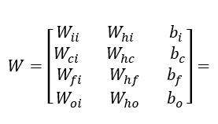

 |  |  | 0.694 | 0.697 | 0.304
 |  |  | 0.222 | 0.534 | 0.248
 |  |  | 0.474 | 0.267 | 0.338
 |  |  | 0.366 | 0.048 | 0.268

Timestep = 1
1. Input Gate

= | 𝜎(0,693 × 0,023 + 0,697 × 0 + 0,303)
= | 𝜎(0,318939)
= | 0.57906565658

2. Forget Gate

= | 𝜎(0,474 × 0,023 + 0,267 × 0 + 0,338)
= | 𝜎(0,348902)
= | 0.58635129148

3. Cell State Candidate

= | tanh(0,222× 0,023 + 0,534 × 0 + 0,248)
= | tanh(0,253106)
= | 0.24783611978

4. Update Cell State

= | 0,58635 × 0 + 0,579065 × 0,24784
= | 0.1435154696

5. Output Gate

= | 𝜎(0,365 × 0,023 + 0,048 × 0 + 0,267)
= | 𝜎(0,275395)
= | 0.56841688715

6. Update Hidden State

= | 0,568416887151951 × tanh(0,1435154696)
= | 0.081021123142

